关系图
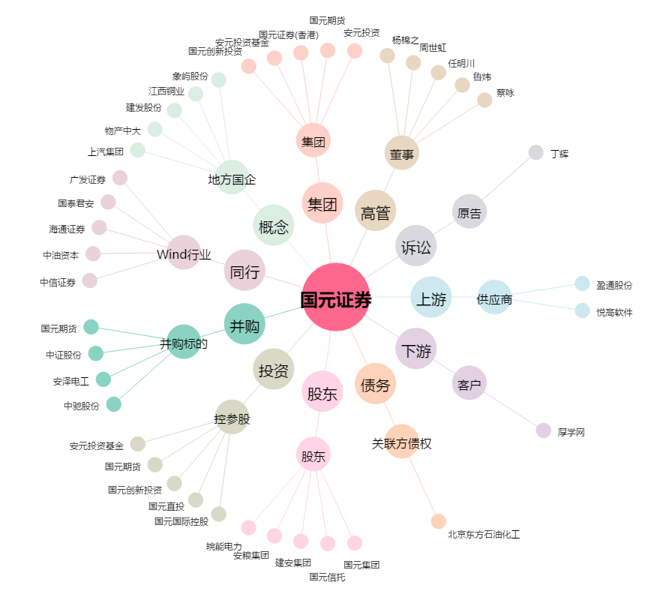
国元证券[000728.SZ] - 关系概览图

